縫製仕様書1
 |  |  | 御中
担当者： |  |  | 様
気付： |  |  | 様分
ブランド |  |  | 品名 | M-65 |  | 製品NO |  |  |  | 型紙枚数 |  | 担当 | 数量 |  |  | サンプル・量産
INSONNIA PROJECTS |  |  | パターンNO | 16sy-082 |  | 仮品番 |  |  |  |  |  |  | 納期 |  |  | 職出し
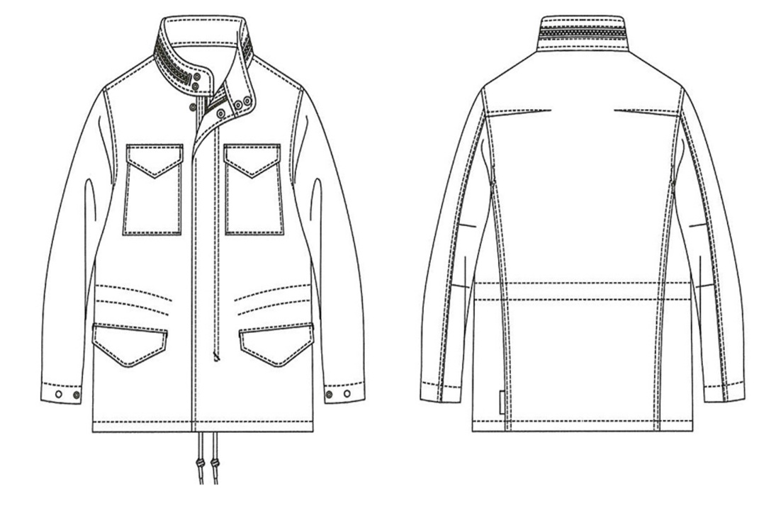
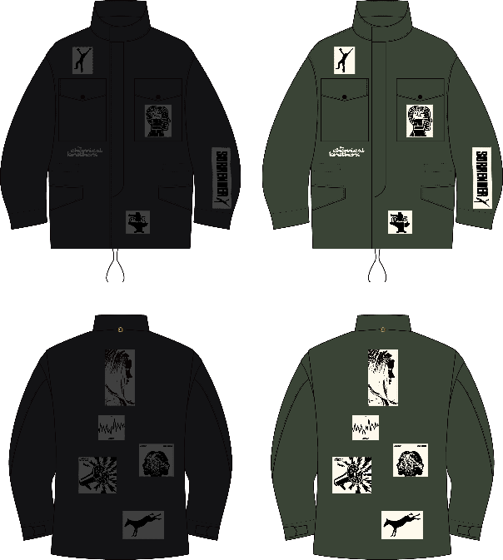
サンプル仕様書
M-65JKTの作成をお願い致します。
・総裏仕立て
・すそとウエストのヒモの長さは違うので、
よくご確認下さい。
・カンヌキは表地同色で行って下さい。
・パッチプリントは表地へ先縫いしてください
※生地色の組合せ注意してください
 |  |  |  |  |  |  |  |  |  |  |  | 芯使用箇所 | PM |  |  | G
 |  |  |  |  |  |  |  |  |  |  |  |  | 生地品番 |  |  | 裁断 |  | サイズ
 |  |  |  |  |  |  |  |  |  |  |  |  | 仕入先 |  |  |  |  | 1 | 2 | 3 | 計
 |  |  |  |  |  |  |  |  |  |  |  |  | 柴屋 |  | カーキ |  | A |  | 1 |  | 1
 |  |  |  |  |  |  |  |  |  |  |  |  | 柴屋 |  | ブラック |  | B |  | 1 |  | 1
 |  |  |  |  |  |  |  |  |  |  |  |  |  |  |  |  | C |  |  |  | 0
 |  |  |  |  |  |  |  |  |  |  |  |  |  |  |  |  | D |  |  |  | 0
 |  |  |  |  |  |  |  |  |  |  |  |  | 巾×巻M数
 |  |  |  |  |  |  |  |  |  |  |  |  | 混率
 |  |  |  |  |  |  |  |  |  |  |  | 縫製注意点 | ネーム位置 |  | CB衿ぐり付け～3.0cm下
 |  |  |  |  |  |  |  |  |  |  |  |  | 洗濯ネーム位置
 |  |  |  |  |  |  |  |  |  |  |  |  | 仕上げ方法
 |  |  |  |  |  |  |  |  |  |  |  |  | 製品後加工
 |  |  |  |  |  |  |  |  |  |  |  |  | 下げ札
 |  |  |  |  |  |  |  |  |  |  |  |  | 縫製
附属 | 表地 | 縫製糸 | 芯地 | 裏地 | ドット釦 | フロントファスナー | 衿ファスナー | ウエストスピンドル | 裾スピンドル | プリントパッチ生地 | オリジナルプレート
カーキ | SB2000-T | 30番 |  |  | パーメックス | YKK-7MGTH-OP-DADHR1 | YKK-5RGTH-止-DA8DHR9 | SIC A400F | SIC A400F
 | C/#15 | 表地同色 | 333 | #4085 | Mセット ライン24 |  |  | C/#98 | C/#98 | #4085
 | カーキ | C/#カーキ | C/#黒 | C/#7 | CZ プレーンキャップ | C/#282 | C/#282 | 両端メタルチップ加工 | 両端メタルチップ加工 | c/#256 キナリ
 |  |  |  | モスグリーン | C/#SPF | KHAKI | KHAKI | C/#94 | C/#94
附属 | 2.186 |  |  | 2.42 | 15 | 1 | 1 | 1 | 1 | 1 | 1個
ブラック | SB2000-T | 30番 |  |  | パーメックス | YKK-7MGTH-OP-DADHR1 | YKK-5RGTH-止-DA8DHR9 | SIC A400F | SIC A400F
 | C/#6 | 表地同色 | 333 | #4085 | Mセット ライン24 |  |  | C/#31 | C/#31 | #4085
 | ブラック | C/#黒 | C/#黒 | C/#1-1 | CZ プレーンキャップ | C/#580 | C/#580 | 両端メタルチップ加工 | 両端メタルチップ加工 | C/#22 濃鼡
 |  |  |  | 特黒 | C/#SPF | BLACK | BLACK | C/#94 | C/#94
附属 | 2.186 |  |  |  | 15 | 1 | 1 | 1 | 1 | 1 | 1個
 | 5M |  | 1M | 3M | 15.2mm | 48cm上がり | 39cm上がり | 138cm上がり | 148cm上がり |  | 後ろ襟ぐり |  |  | 糸 | 地色
 |  |  |  |  | 15組 |  |  |  |  |  |  |  |  | ステッチ | 番手

 |  |  |  |  |  |  |  |  |  |  |  |  |  | 柄合せ | 有・無
 |  |  |  |  |  |  |  |  |  |  |  |  |  | さしこみ | 可 不可 組合せ 一方向 着内一方
 |  |  |  |  |  |  |  |  |  |  |  |  |  | 生地方向 | 並・逆

手配先 | 柴屋 | ベトナム | ベトナム | エルミタージュ | エルミタージュ | エルミタージュ | エルミタージュ | エルミタージュ | エルミタージュ | ベトナムでプリント
 | ¥940 |  |  | ¥575 | ¥22 | ¥296 | ¥155 | ¥195 |  | ¥1,512 |  |  | TTL
用尺単価 | ¥2,055 | ¥0 | ¥0 | ¥1,392 | ¥330 | ¥296 | ¥155 | ¥195 | ¥0 | ¥1,512 |  |  | ¥5,934.34

絵型

 | 御中 |  | 縫製仕様書
担当者： | 様
気付： | 様分
ブランド | 品名 | #REF! | 製品NO | 型紙枚数 | 担当 | 数量 | サンプル・量産
#REF! | パターンNO | #REF! | 仮品番 | #REF! |  | 納期 | 職出し

S仕様①
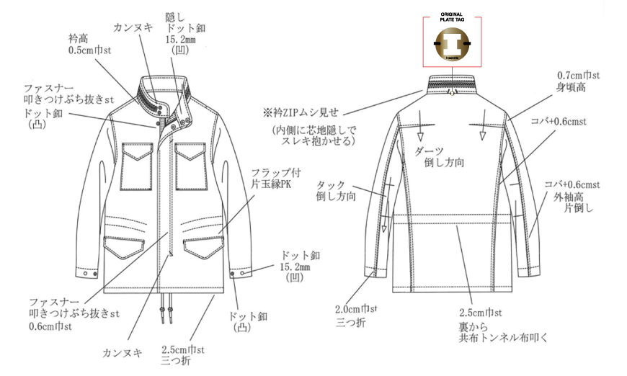
 | 御中 |  | 縫製仕様書
担当者： | 様
気付： | 様分
ブランド | 品名 | #REF! | 製品NO | 型紙枚数 | 担当 | 数量 | サンプル・量産
#REF! | パターンNO | #REF! | 仮品番 | #REF! |  | 納期 | 職出し

S仕様②
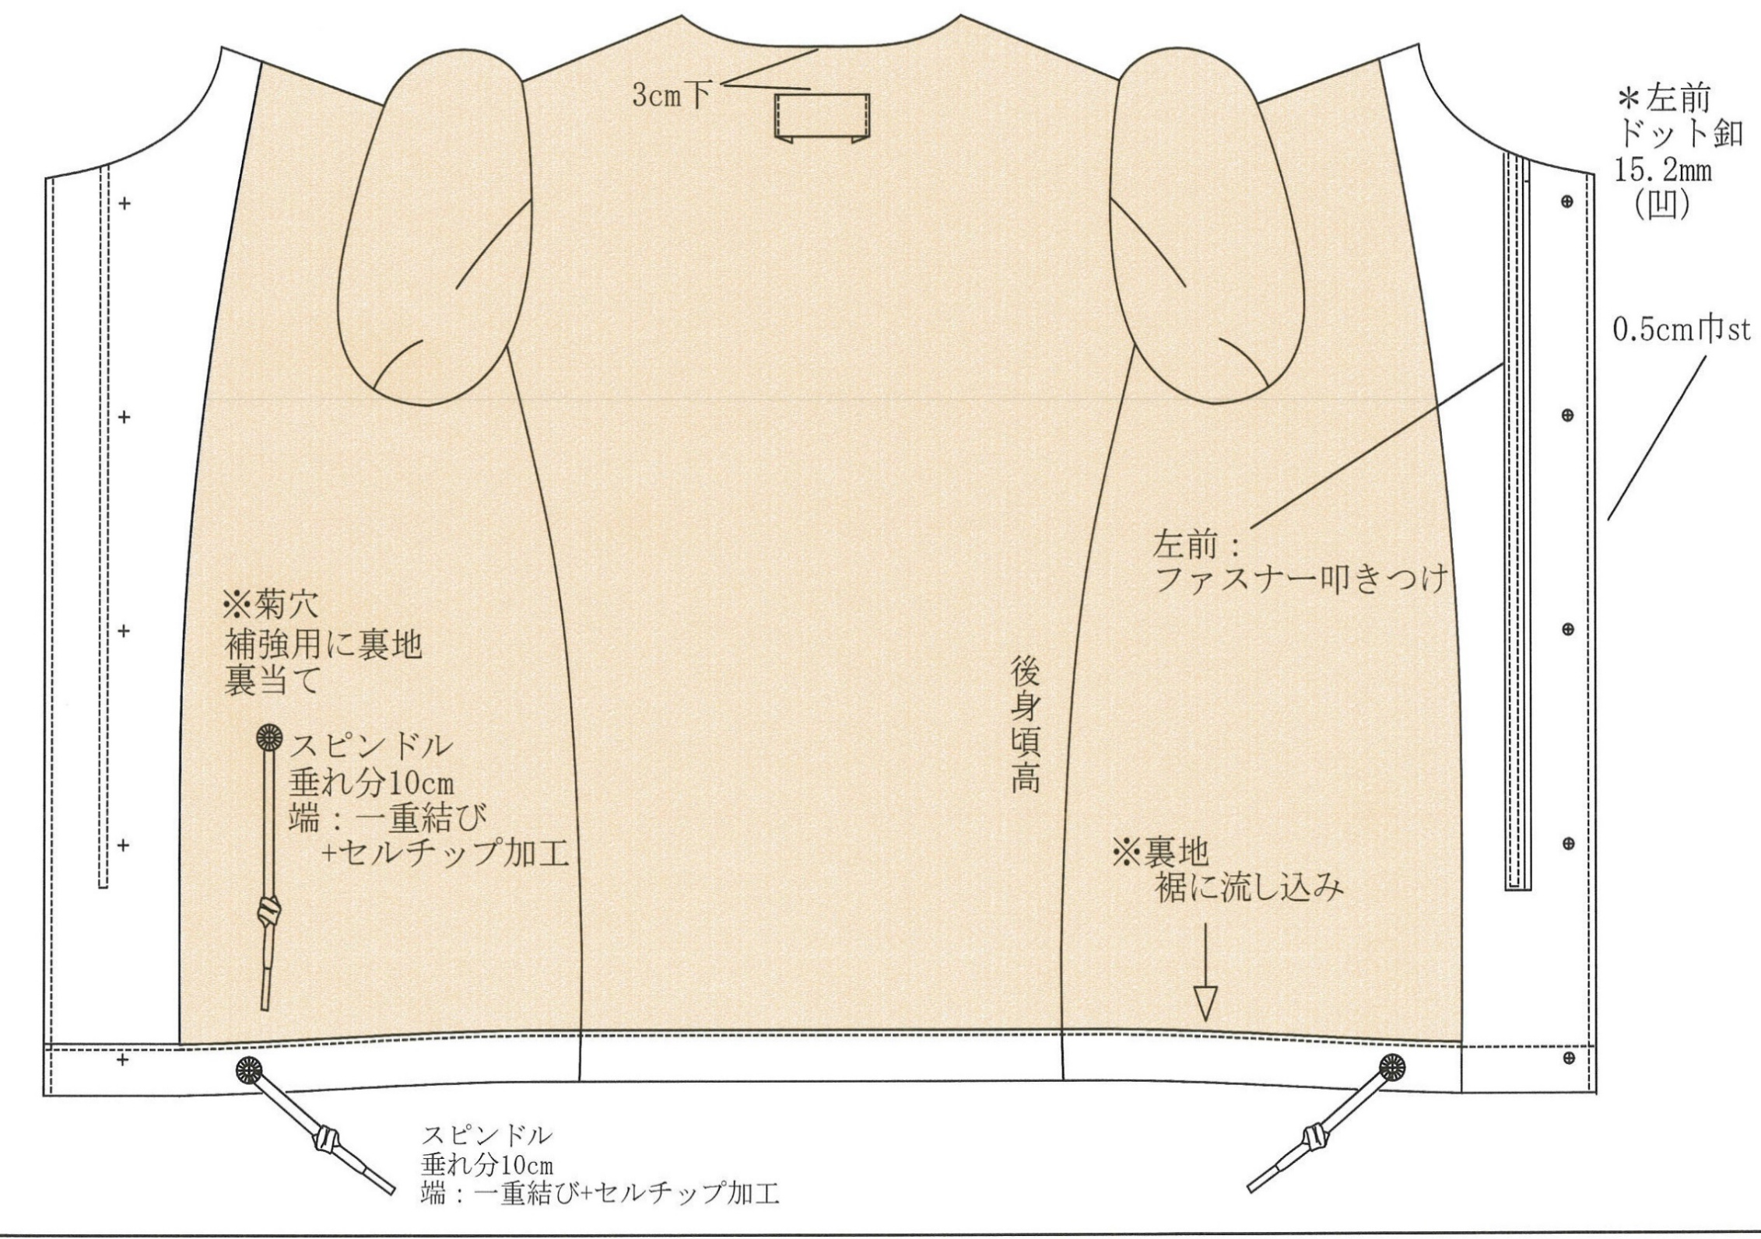
 | 御中 |  | 縫製仕様書
担当者： | 様
気付： | 様分
ブランド | 品名 | #REF! | 製品NO | 型紙枚数 | 担当 | 数量 | サンプル・量産
#REF! | パターンNO | #REF! | 仮品番 | #REF! |  | 納期 | 職出し

S仕様③
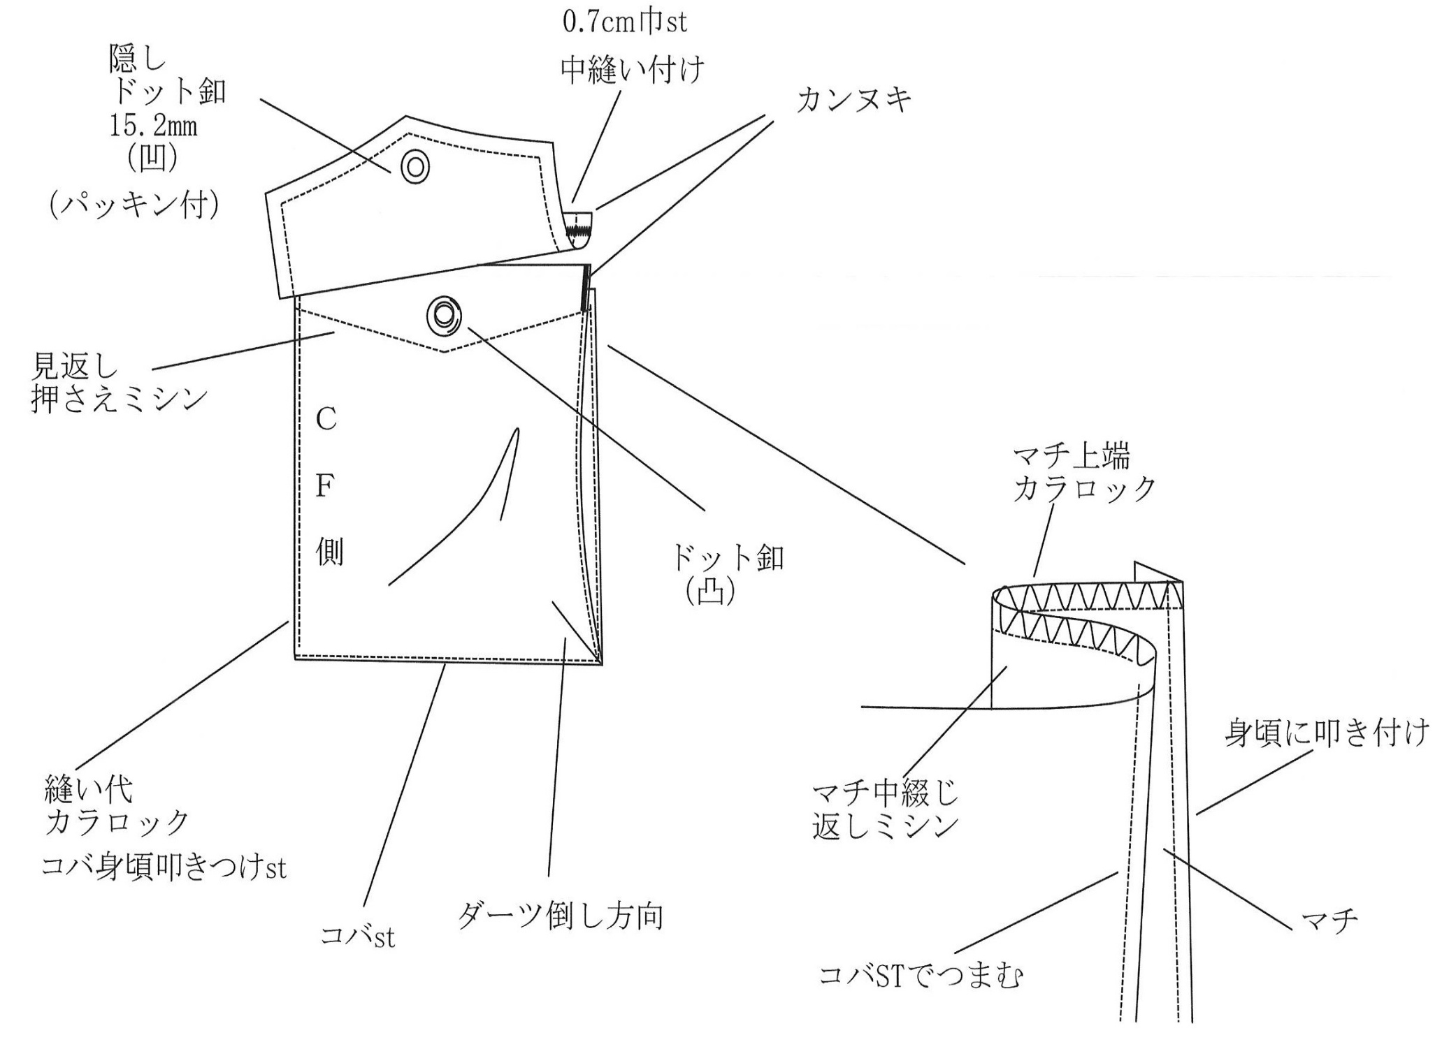
 | 御中 |  | 縫製仕様書
担当者： | 様
気付： | 様分
ブランド | 品名 | #REF! | 製品NO | 型紙枚数 | 担当 | 数量 | サンプル・量産
#REF! | パターンNO | #REF! | 仮品番 | #REF! |  | 納期 | 職出し

S仕様④
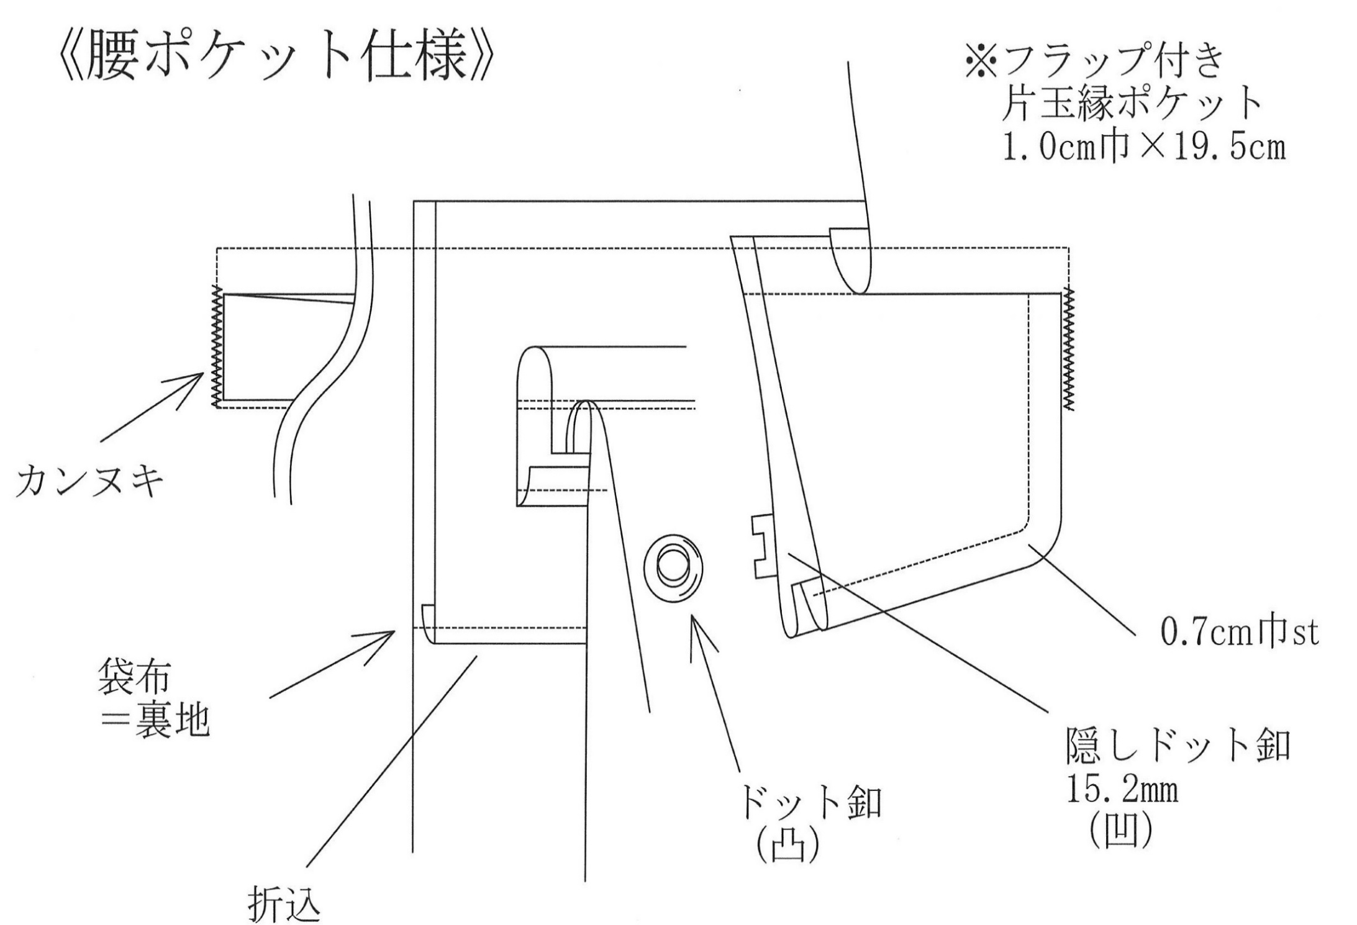
 | 御中 |  | 縫製仕様書
担当者： | 様
気付： | 様分
ブランド | 品名 | #REF! | 製品NO | 型紙枚数 | 担当 | 数量 | サンプル・量産
#REF! | パターンNO | #REF! | 仮品番 | #REF! |  | 納期 | 職出し

S仕様⑤
 | 御中 |  | 縫製仕様書
担当者： | 様
気付： | 様分
ブランド | 品名 | #REF! | 製品NO | 型紙枚数 | 担当 | 数量 | サンプル・量産
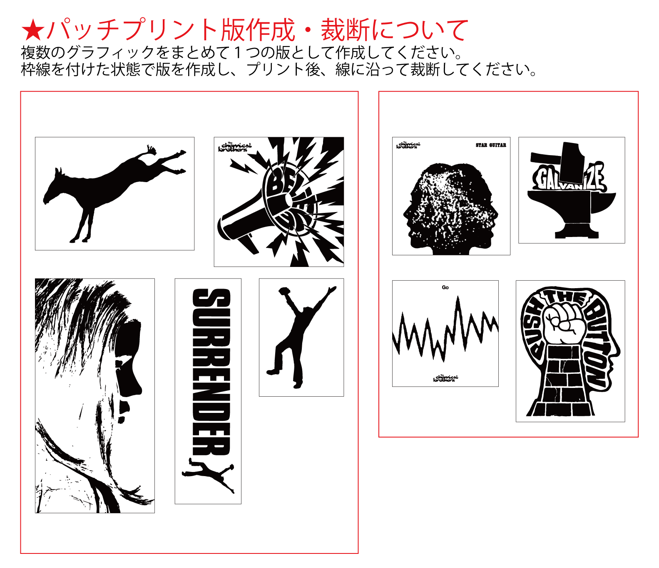
#REF! | パターンNO | #REF! | 仮品番 | #REF! |  | 納期 | 職出し

S仕様⑥
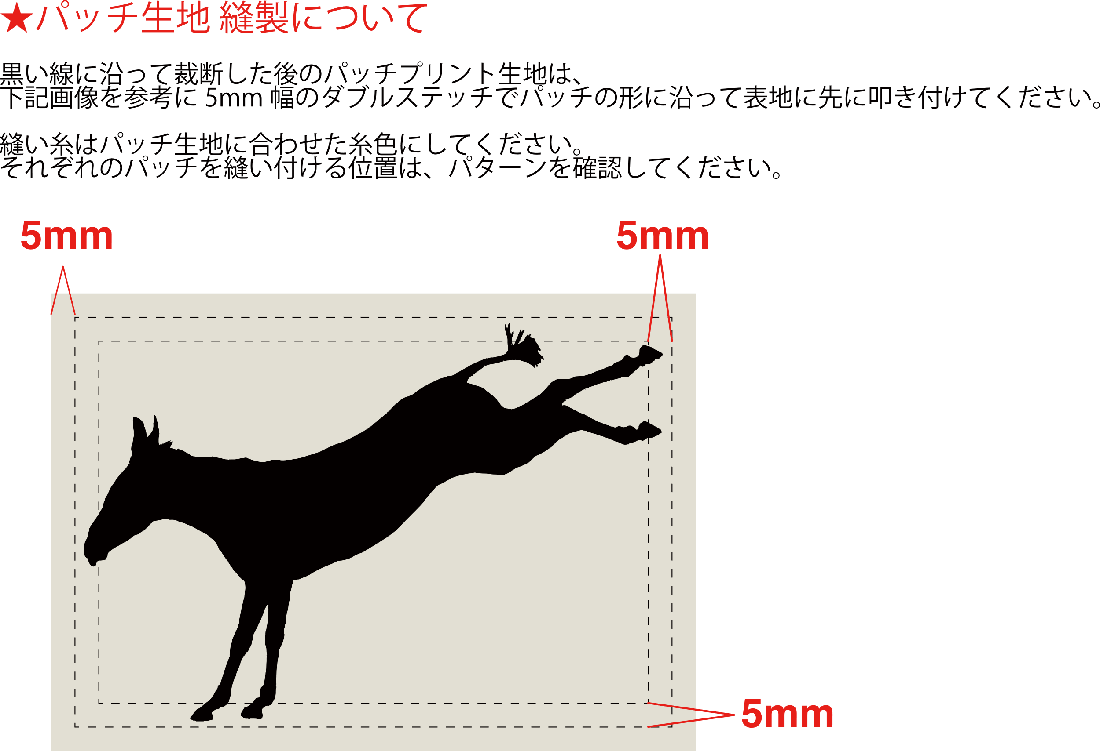
 | 御中 |  | 縫製仕様書
担当者： | 様
気付： | 様分
ブランド | 品名 | #REF! | 製品NO | 型紙枚数 | 担当 | 数量 | サンプル・量産
#REF! | パターンNO | #REF! | 仮品番 | #REF! |  | 納期 | 職出し

S仕様⑦
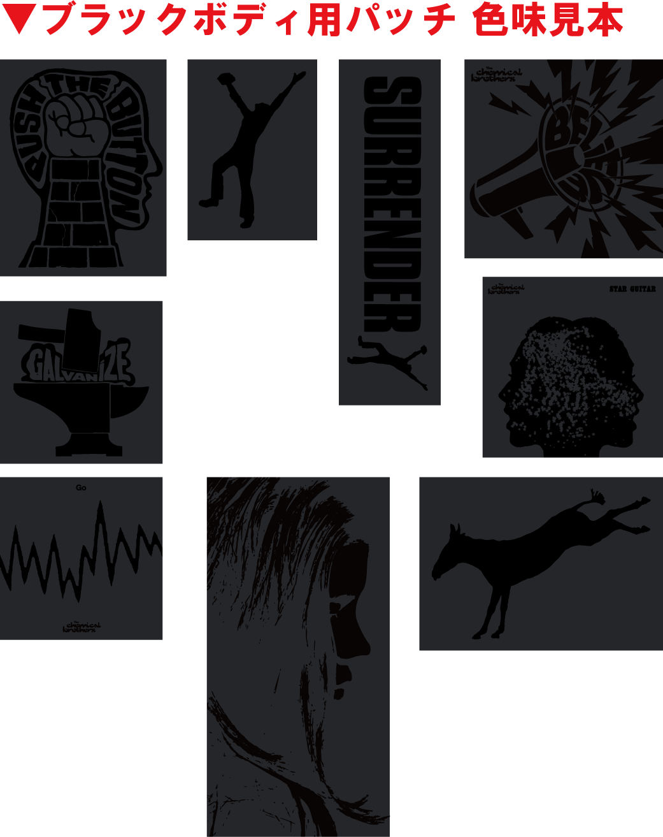
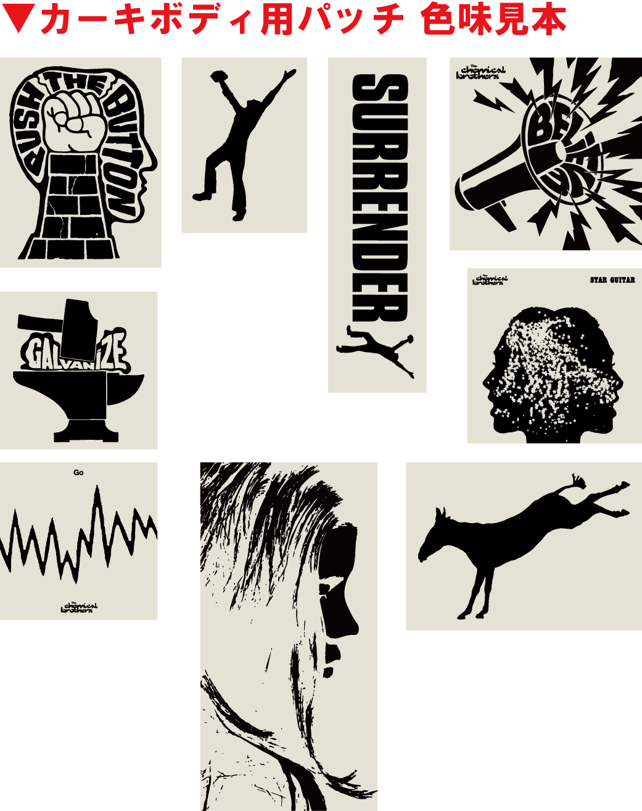
 | 御中 |  | 縫製仕様書
担当者： | 様
気付： | 様分
ブランド | 品名 | #REF! | 製品NO | 型紙枚数 | 担当 | 数量 | サンプル・量産
#REF! | パターンNO | #REF! | 仮品番 | #REF! |  | 納期 | 職出し

